2-1. 요약결과(그래프)
대상별 평균 점수 현황
※ 대상별 평균 점수 그래프

진단 대상 | 평균 | 수량
총 평균 | 87.5% | 1
Oracle 19c | 87.5% | 1

전체 |  | 1
안전(85이상) | 100.0% | 1
양호(70~85미만) | 0.0% | 0
취약(70미만) | 0.0% | 0

DBMS 진단결과

 |  |  | Oracle
 |  |  | NO. | Hostname | 점수
 |  |  | 1 | rm1-rds.cxg7zmjbycvd.us-east-2.rds.amazonaws.com | 87.5%

Oracle 항목별 진단 결과
진단 도메인 | 평균 점수 | 총 평균
1. 계정 관리 | 100.0% | 87.5%
2. 권한 관리 | 100.0% | 87.5%
3. DBMS 보안설정 | 60.0% | 87.5%
4. 환경 파일 점검 | N/A | 87.5%
5. 보안 패치 | 100.0% | 87.5%
6. 보안 감사 설정 | 50.0% | 87.5%
7. 네트워크 접근 제어 | 100.0% | 87.5%

3-1. 진단 결과(Oracle)
Oracle 취약점 진단 상세결과(38항목)
진단항목 | No. | 세부 진단항목 | 진단기준 | 1 | rm1-rds.cxg7zmjbycvd.us-east-2.rds.amazonaws.com | 조치
 |  |  |  |  | 10.0.8.15
 |  |  |  |  | RDS
1. 계정관리 | 1 | 불필요한 계정 확인 | 양호 - 불필요한 계정이 없는 경우 취약 - 불필요한 계정이 존재할 경우 | 양호
 | 2 | 무제한 로그인 시도 차단 | 양호 - FAILED_LOGIN_ATTEMPTS 설정값이 10 이하로 설정되어 있는 경우 취약 - FAILED_LOGIN_ATTEMPTS 설정값이 10 초과로 설정되어 있는 경우 | 양호 | 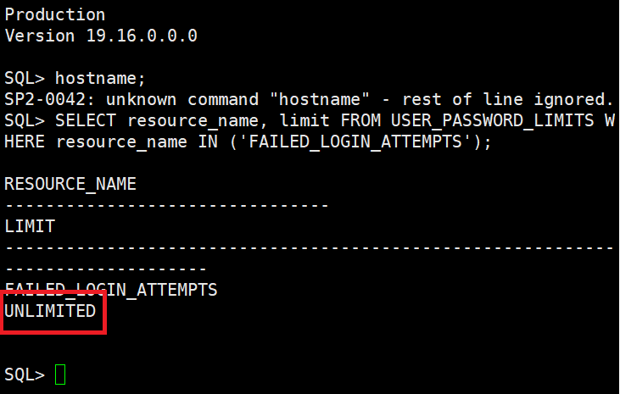 Failed_Login_Attempts의 설정값이 Unlimited으로 되어 있기 때문에 취약합니다. | 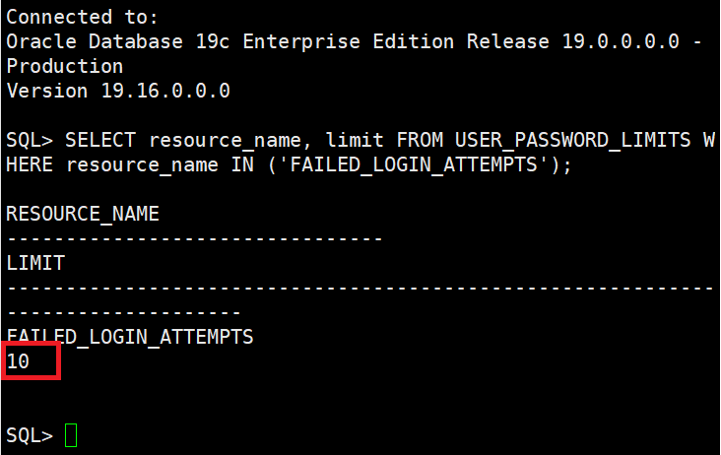
 | 3 | 패스워드 주기적 변경 | 양호 - 하기 기준값을 만족할 경우 취약 - 하기 기준값을 만족하지 않는 경우 ※ DB에서 사용하고 있는 프로파일을 점검하여 “PASSWORD_LIFE_TIME”의 값이 60 이하로 설정되었는지 확인 | 양호 | 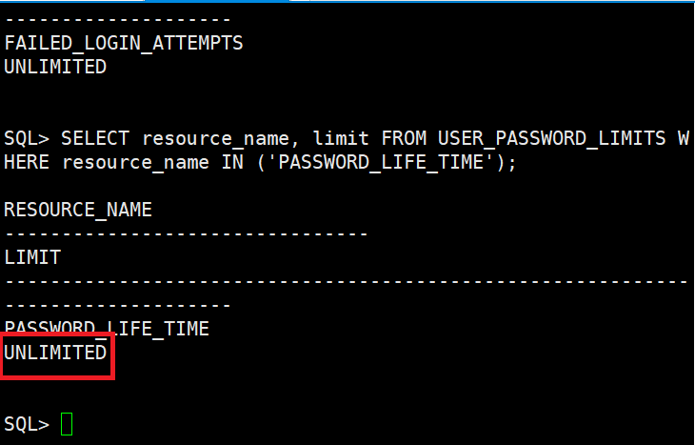 Password_Life_Time의 설정값이 Unlimited으로 되어 있기 때문에 취약합니다. | 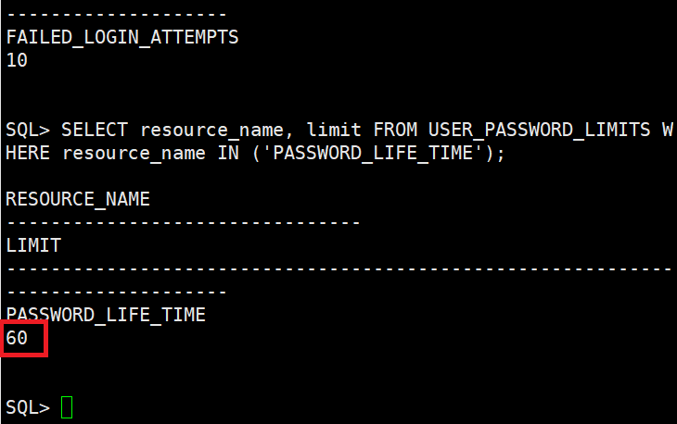
 | 4 | 패스워드 복잡도 설정 | 양호 - ‘PASSWORD_VERIFY_FUNCTION’의 설정값이 ‘VERIFY_FUNCTION_11G 또는 ‘ORA12C_STRONG_VERIFY_FUNCTION’으로 설정되어 있는 경우 취약 - ‘PASSWORD_VERIFY_FUNCTION’의 설정값이 ‘VERIFY_FUNCTION_11G 또는 ‘ORA12C_STRONG_VERIFY_FUNCTION’으로 설정되어 있지 않은 경우 | 양호 | 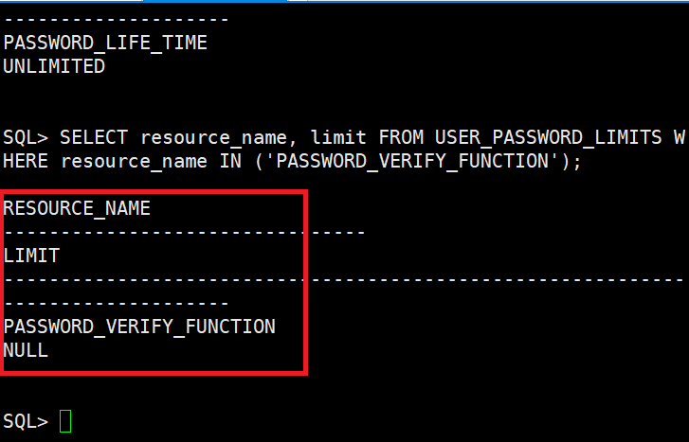 Password_Verify_Function의 설정값이 NULL로 설정되어 있기 때문에 취약합니다. | 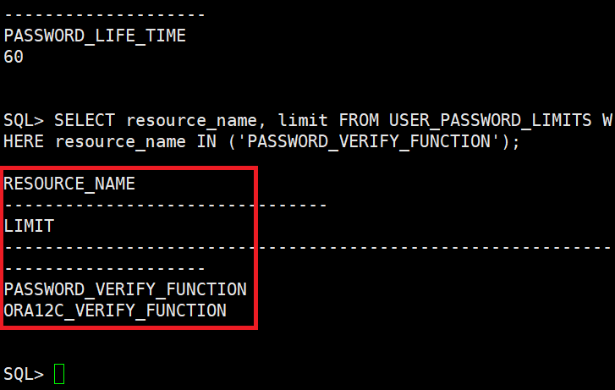
 | 5 | 취약한 패스워드 사용 점검 | 양호 - 계정의 패스워드가 안전하게 설정되어 있는 경우 취약 - 계정의 패스워드가 취약하게 설정되어 있거나 없는 경우 | 양호 | 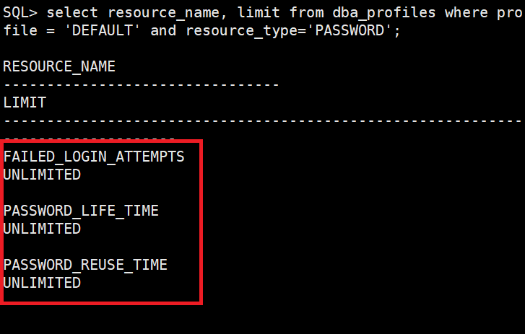 계정의 패스워드가 취약하게 설정되어 있기 때문에 취약합니다. | 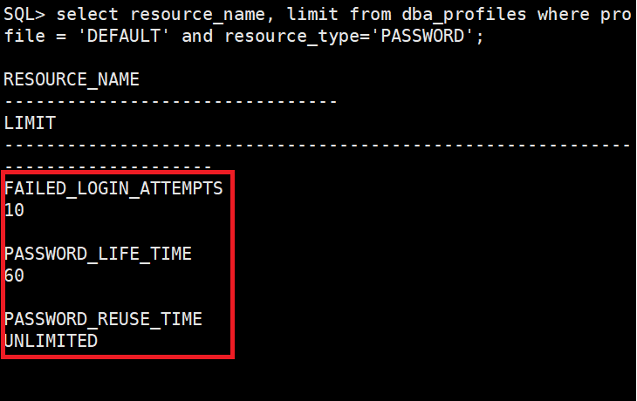
 | 6 | OS DBA 그룹 멤버 확인 | 양호 - 불필요한 계정 존재하지 않는 경우 취약 - 불필요한 계정이 존재하는 경우 | N/A
2. 권한 관리 | 1 | 개발 및 운영 시스템 분리 사용 | 양호 - 개발 시스템과 운영시스템이 분리되어 사용하는 경우 취약 - 개발 시스템과 운영시스템이 분리되어 있지 않은 상태에서 사용하는 경우 | 양호
 | 2 | Public에 대한 권한 제한 | 양호 - Object의 사용 권한이 불필요하게 public, guest에 부여되어 있지 않은 경우 취약 - Object의 사용 권한이 불필요하게 public, guest에 부여되어 있는 경우 | 양호
 | 3 | SYS.LINK$ 테이블 접근 제한 | 양호 - SYS.LINK$ 접근 권한을 DBA 권한이 있는 올바른 사용자에게 부여한 경우 취약 - DBA 권한이 아닌 일반 사용자에 SYS.LINK$ 접근 권한을 부여한 경우 | 양호
 | 4 | SYSDBA 권한 제한 | 양호 - SYSDBA 권한이 일반 사용자에게 불필요하게 부여되지 않은 경우 취약 - SYSDBA 권한이 일반 사용자에게 불필요하게 부여된 경우 | 양호
 | 5 | DBA 권한 제한 | 양호 - DBA 권한이 적절한 사용자에게 부여된 경우 취약 - DBA 권한이 적절한 사용자에게 부여되지 않은 경우 | 양호
 | 6 | With grant option 사용 제한 | 양호 - with grant option이 적절한 사용자에게 부여되어 있는 경우 취약 - with grant option이 적절한 사용자에게 부여되어 있지 않은 경우 | 양호
 | 7 | With admin option 사용 제한 | 양호 - with admin option이 적절한 사용자에게 부여되어 있는 경우 취약 - with admin option이 적절한 사용자에게 부여되어 있지 않은 경우 | 양호
 | 8 | SYSDBA 로그인 제한 | 양호 - (sqlplus / as sysdba) 같은 명령어로 연결이 불가능한 경우 취약 - (sqlplus / as sysdba) 같은 명령어로 연결이 가능한 경우 | 양호
 | 9 | CREATE ANY DIRECTORY 권한 제한 | 양호 - “CREATE ANY DIRECTORY” 권한이 불필요한 계정에 부여되지 않은 경우 취약 - “CREATE ANY DIRECTORY” 권한이 불필요한 계정에 부여된 경우 | 양호
3. DBMS 보안설정 | 1 | 백업 관리 | 양호 - 주기적으로 백업되고 있는 경우 취약 - 백업을 하지 않는 경우 | 양호
 | 2 | PL/SQL Package의 Public Role 점검 | 양호 - PL/SQL package에 접근 권한이 설정되어 있는 경우 취약 - PL/SQL package에 접근 권한이 설정되어 있지 않은 경우 경우 | 취약 | 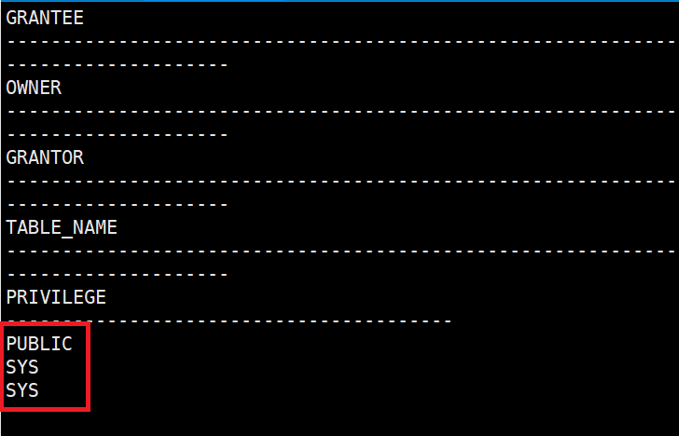 PL/SQL package에 접근 권한이 설정되어 있지 않기 때문에 취약합니다. | 권한 문제로 미조치합니다.
 | 3 | Listener 보안 설정 여부 | 양호 - Listener 파일의 패스워드 설정이 되어 있는 경우 취약 - Listener 파일의 패스워드 설정이 되어 있지 않은 경우 | 양호
 | 4 | DB 접속 IP 통제 | 양호 - IP 차단이 설정되어 있는 경우 취약 - IP 차단이 설정되어 있지 않는 경우 | N/A
 | 5 | 로그 저장 주기 | 양호 - 주기적으로 로그저장, 백업, 감독되고 있는 경우 취약 - 로그저장, 백업, 감독하지 않는 경우 | 양호
 | 6 | 세션 IDLE_TIMEOUT 설정 | 양호 - Idel_timeout 이 5분 이하로 설정되어 있는 경우 취약 - Idel_timeout 이 5분 이상으로 설정되어 있는 경우 | 취약 | 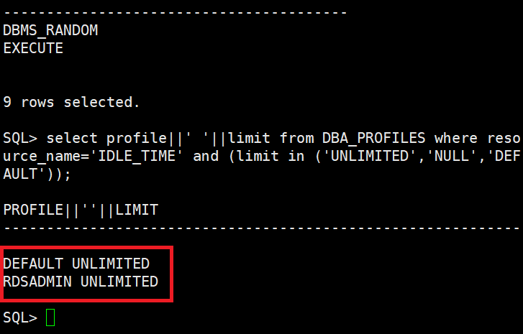 Idel_timeout의 설정이 Unlimited로 되어 있어 취약합니다. | 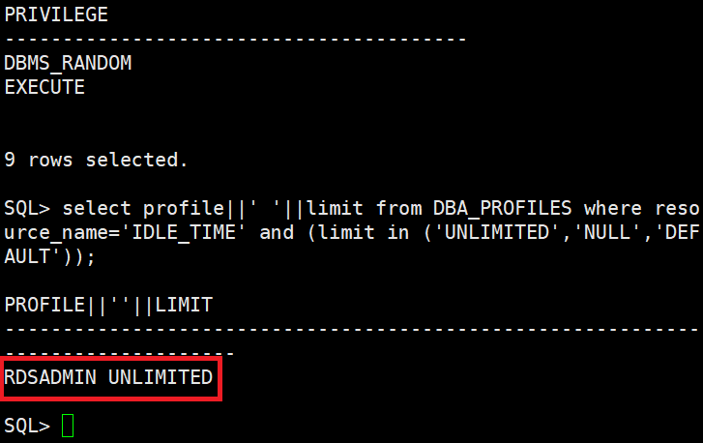 RDADMIN은 권한 문제로 설정 불가로 미조치합니다.
4. 환경 파일 점검 | 1 | SQL*PLUS 명령 히스토리 검사 | 양호 - 히스토리 접근권한이 600 이하로 설정되어 있는 경우 취약 - 히스토리 접근권한이 600 초과로 설정되어 있는 경우 | N/A
 | 2 | Initialization 파일 접근 권한 설정 | [Unix 확인방법] 양호 - 초기화 파일 접근권한이 640 이하로 설정되어 있는 경우 취약 - 초기화 파일 접근권한이 640 초과로 설정되어 있는 경우 [Windows 확인방법] 양호 - Adminisrators, SYSTEM, Owner에게 모든 권한 또는 이하인 경우 취약 - 기타 다른 그룹에 권한이 부여되어있을 경우 | N/A
 | 3 | Oracle Password 파일 접근 권한 설정 | [Unix 확인방법] 양호 - 패스워드 파일접근권한이 640 이하로 설정되어 있는 경우 취약 - 패스워드 파일접근권한이 640 초과로 설정되어 있는 경우 [Windows 확인방법] 양호 - Adminisrators, SYSTEM, Owner에게 모든 권한 또는 이하인 경우 취약 - 기타 다른 그룹에 권한이 부여되어있을 경우 | N/A
 | 4 | AlertLog 파일 접근 제한 | [Unix 확인방법] 양호 - 파일 접근권한이 640 이하로, 디렉토리 접근권한이 750 이하로 설정되어 있는 경우 취약 - 파일 접근권한이 640 초과로, 디렉토리 접근권한이 750 초과로 설정되어 있는 경우 [Windows 확인방법] 양호 - Adminisrators, SYSTEM, Owner에게 모든 권한 또는 이하인 경우 취약 - 기타 다른 그룹에 권한이 부여되어있을 경우 | N/A
 | 5 | Trace Log 파일 접근 제한 | [Unix 확인방법] 양호 - 파일 접근권한이 640 이하로, 디렉토리 접근권한이 750 이하로 설정되어 있는 경우 취약 - 파일 접근권한이 640 초과로, 디렉토리 접근권한이 750 초과로 설정되어 있는 경우 [Windows 확인방법] 양호 - Adminisrators, SYSTEM, Owner에게 모든 권한 또는 이하인 경우 취약 - 기타 다른 그룹에 권한이 부여되어있을 경우 | N/A
 | 6 | 컨트롤, redo 로그파일, 데이터 파일 접근 제한 | [Unix 확인방법] 양호 - 접근권한이 640 이하로 설정되어 있는 경우 취약 - 접근권한이 640 초과로 설정되어 있는 경우 [Windows 확인방법] 양호 - Adminisrators, SYSTEM, Owner에게 모든 권한 또는 이하인 경우 취약 - 기타 다른 그룹에 권한이 부여되어있을 경우 | N/A
 | 7 | $TNS_ADMIN 파일 접근 제한 | [Unix 확인방법] 양호 - 접근권한이 644 이하로 설정되어 있는 경우 취약 - 접근권한이 644 초과로 설정되어 있는 경우 [Windows 확인방법] 양호 - Adminisrators, SYSTEM, Owner에게 모든 권한 또는 이하인 경우 취약 - 기타 다른 그룹에 권한이 부여되어있을 경우 | N/A
 | 8 | 감사 로그 파일 접근 제한 | [Unix 확인방법] 양호 - 접근권한이 750 이하로 설정되어 있는 경우 취약 - 접근권한이 750 초과로 설정되어 있는 경우 ※ Audit_file_dest에 설정된 경로의 디렉토리의 접근권한 설정 확인 [Windows 확인방법] 양호 - Adminisrators, SYSTEM, Owner에게 모든 권한 또는 이하인 경우 취약 - 기타 다른 그룹에 권한이 부여되어있을 경우 ※ Audit_file_dest에 설정된 경로의 디렉토리의 접근권한 설정 확인 | N/A
5. 보안 패치 | 1 | 보안 패치 적용 | 양호 - 최신의 서비스 팩 적용한 경우, Opatch 2016년 1월 패치 적용 취약 - 최신의 서비스 팩 적용하지 않을 경우. Opatch 2016년 1월 이전 패치 적용 | 양호
6. 보안 감사 설정 | 1 | SYS 감사 수행 설정 | 양호 - “Audit_sys_operation”의 값이 “TRUE”로 설정 되어 있는 경우 취약 - “Audit_sys_operation”의 값이 “FALSE”로 설정 되어 있는 경우 | 양호
 | 2 | Audit Trail 기록 설정 | 양호 - 감사 설정을위해 트리거, FGA를 사용하는 경우 취약 - “Audit_trail”의 값이 ‘none’ 으로 설정되어 있는 경우 | 취약 | 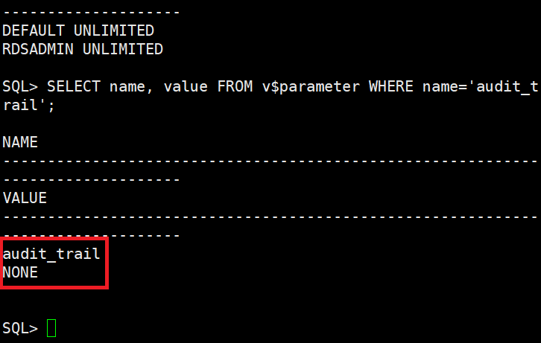 Audit_trail의 값이 none으로 설정되어 있기 때문에 취약합니다. | 권한 문제로 미조치합니다.
7. 네트워크 접근 제어 | 1 | DATA DICTIONARY 접근 제한 | 양호 - “O7_DICTIONARY_ACCESSIBILITY” 값이 FALSE로 되어 있는 경우 취약 - “O7_DICTIONARY_ACCESSIBILITY” 값이 TRUE로 되어 있는 경우 | 양호
 | 2 | 원격 OS 인증 방식 설정 | 양호 - “REMOTE_OS_AUTHENT”의 값이 FALSE로 설정되어 있는 경우 취약 - “REMOTE_OS_AUTHENT”의 값이 TRUE로 설정되어 있는 경우 | 양호
점검결과 | 취약항목 개수 |  |  | 3.0
 | 보안 적용율 (양호항목 / 진단항목) % |  |  | 87.5%

